상품제안서
심플라이프 스마트 카드포켓 | 상품코드: F05931

 |  |  |  |  |  |  | 02-412-0044 | www.easy1.co.kr
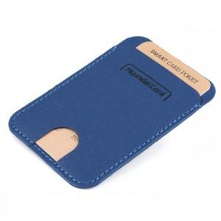

【상세/제작정보】 | .

【인쇄/포장옵션】 | 레이저, 불박 / 포장지포장

【공급단가】 | 수량 | 200~ | 500~ | 1,000~ | 3,000~ | 5,000~
*VAT별도 | 단가 | 3,150원 | 3,040원 | 2,940원 | 2,830원 | 2,730원

【상품 URL】 | http://www.easy1.co.kr/src/goods_detail.php?gdno=5931

